상품제안서
아이스윈드 자동회전 탁상용선풍기 | 상품코드: F23864

 |  |  |  |  |  |  | 02-412-0044 | www.easy1.co.kr
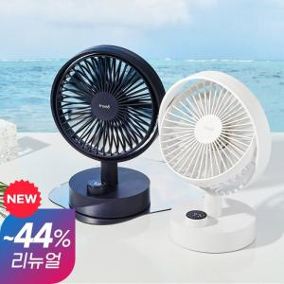

【상세/제작정보】

【인쇄/포장옵션】 | 레이저, 스티커 / 포장지포장

【공급단가】 | 수량 | 30~ | 50~ | 100~ | 300~ | 500~
*VAT별도 | 단가 | 21,590원 | 21,240원 | 20,720원 | 20,200원 | 19,860원

【상품 URL】 | https://dev.easy1.co.kr:443/src/goods_detail.php?gdno=23864

